Sheet1
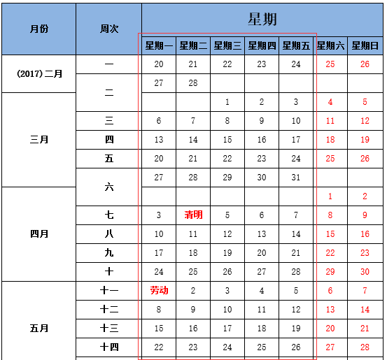
周次 | 日期 | 指导内容
第1周 | 见右图周1-周五选择某天 | 根据任务书要求，查阅相关文献和资料，撰写开题报告。
第2周 |  | 根据开题报告的进度表及你们课题的内容撰写，内容要与课题内容相关。字数不少于30个字。
第3周 |  | 同上
第4周
第5周
第6周
第7周
第8周
第9周
第10周
第11周
第12周
第13周
第14周

